CollectiveAccess
Image | Object | Description | Date
 | Groupe de skieurs devant la 2CV - 1977 (27-040) | Groupe de skieurs devant la 2CV en février 1977 Muriel, edith, Mary-Laure, Jean-Luc (orange), Patricia ZANINI, Josiane
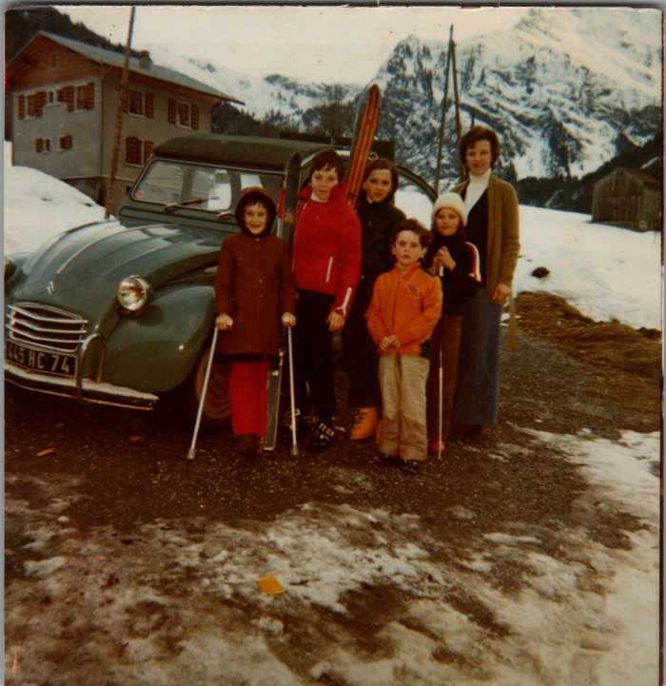 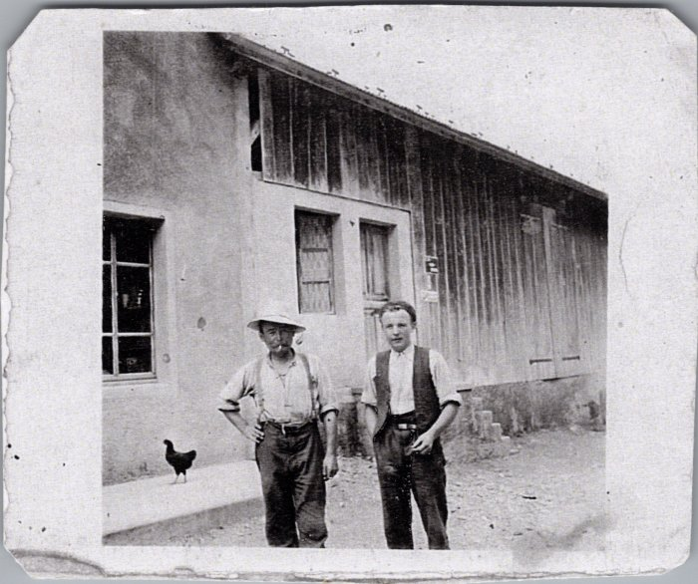 | Joseph Marie et Noel MOGENIER à Salvagny (27-045) | Joseph Marie et Noel MOGENIER à Salvagny
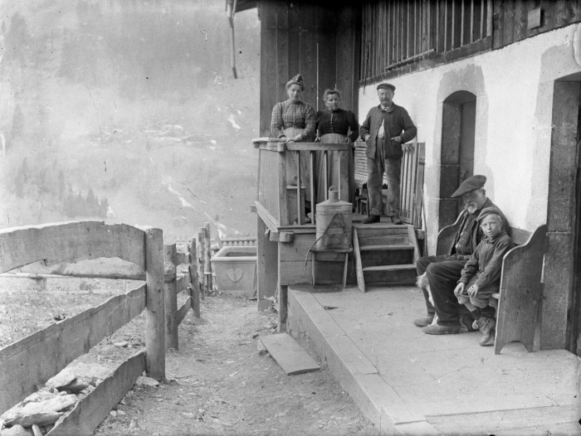 | Photo de groupe à Salvagny (51-054) | Photo de groupe à Salvagny avec vue sur Englène

